Hoja1
UDG. CUCEI. Seminario de Solución de Problemas de Traductores de Lenguajes II. Sección D02.
Murillo Cortes Jeanette. Código: 216455164

Mini Analizador Sintáctico Excel

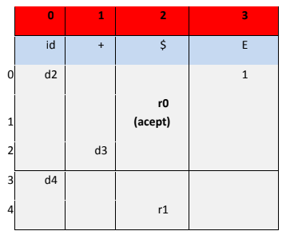
Ejercicio 1

Pila | Entrada | Salida
$0 | hola+mundo$ | d2
$0hola2 | +mundo$ | d3
$0hola2+3 | mundo$ | d4
$0hola2+3mundo4 | $ | r1 | E-> id + id
$0E1 | $ | acept

Ejercicio 2

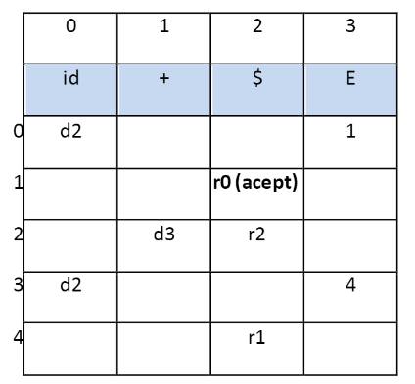
Pila | Entrada | Salida
$0 | a+b+c+d+e+f$ | d2
$0a2 | +b+c+d+e+f$ | d3
$0a2+3 | b+c+d+e+f$ | d2
$0a2+3b2 | +c+d+e+f$ | d3
$0a2+3b2+3 | c+d+e+f$ | d2
$0a2+3b2+3c2 | +d+e+f$ | d3
$0a2+3b2+3c2+3 | d+e+f$ | d2
$0a2+3b2+3c2+3d2 | +e+f$ | d3
$0a2+3b2+3c2+3d2+3 | e+f$ | d2
$0a2+3b2+3c2+3d2+3e2 | +f$ | d3
$0a2+3b2+3c2+3d2+3e2+3 | f$ | d2
$0a2+3b2+3c2+3d2+3e2+3f2 | $ | r2 | E-> id + E | id
$0a2+3b2+3c2+3d2+3e2+3E4 | $ | r1 | E-> id + id
$0a2+3b2+3c2+3d2+3E4 | $ | r1 | E-> id + id
$0a2+3b2+3c2+3E4 | $ | r1 | E-> id + id
$0a2+3b2+3E4 | $ | r1 | E-> id + id
$0a2+3E4 | $ | r1 | E-> id + id
$0E1 | $ | acept

